第01天
 | index | 0 | 1 | 2 | 3
輸入陣列 | nums | 1 | 2 | 3 | 4

輸出陣列 | output | 1 | 3 | 6 | 10
 |  | nums[0] = 1
 |  |  | nums[0] + nums[1] = 3
 |  |  |  | nums[0] + nums[1] + nums[2] = 6
 |  |  |  |  | nums[0] + nums[1] + nums[2] + nums[3] = 10

輸出陣列 | output | 1 | 3 | 6 | 10
輸出也可以寫成 |  | nums[0] = 1
 |  |  | nums[1] + output[0] = 3
 |  |  |  | nums[2] + output[1] = 6
 |  |  |  |  | nums[3] + output[2] = 10

 |  |  |  |  | Figure 2

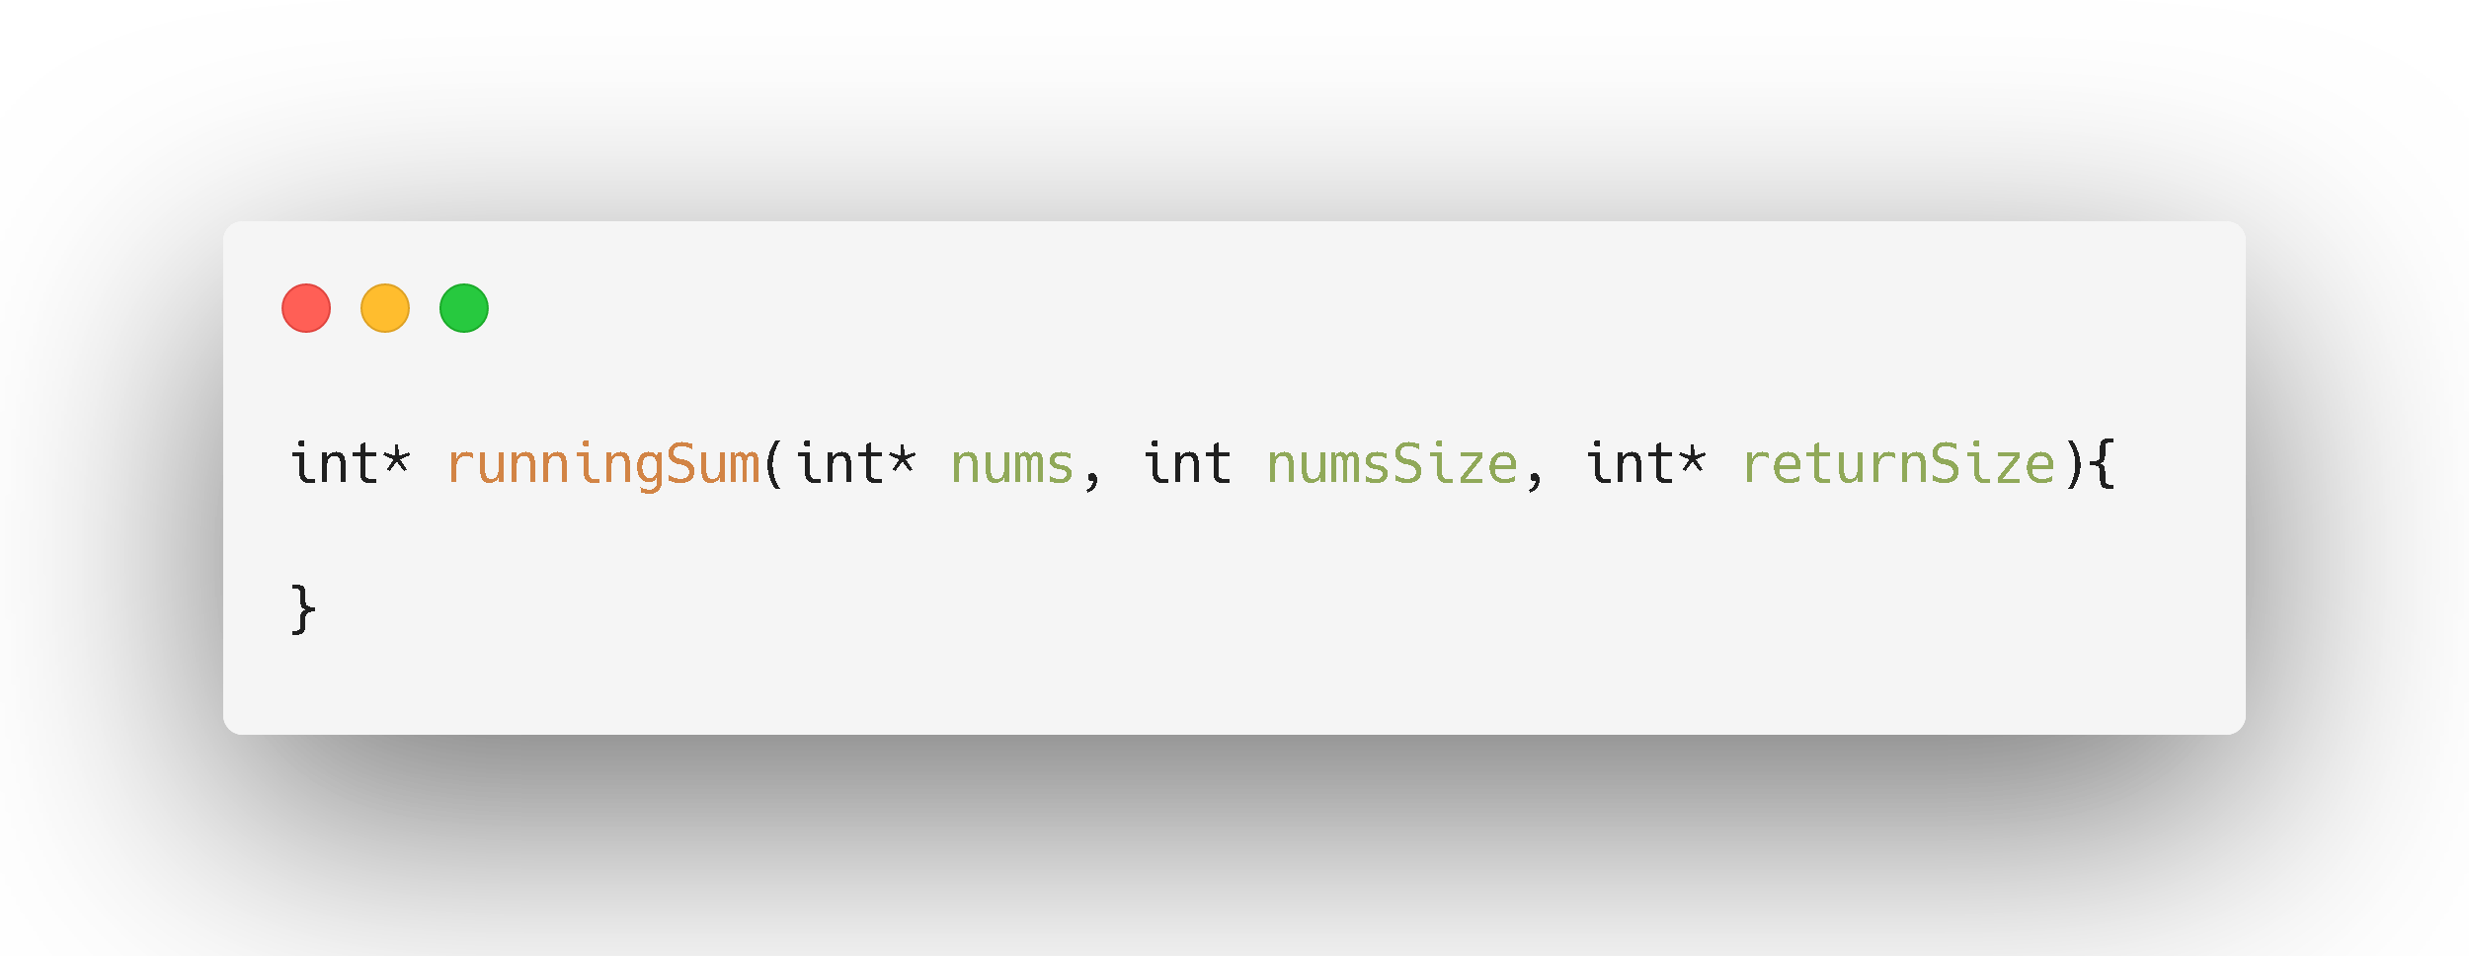

輸出陣列
給你輸入陣列大小

給你輸入陣列
要你提供輸出陣列的大小

 |  |  |  |  | Figure 1

